Instructions
1) Choose the YrQtr you would like to create templates from.
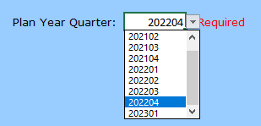

2) Select Refresh Lookup Tables

3) Choose whether to keep the GRCs and your selections in the GRC tab, or delete them. If you choose "Yes", you'll have to re-populate the dropdowns. Choose "Yes" if you're creating templates for a new quarter for the first time.
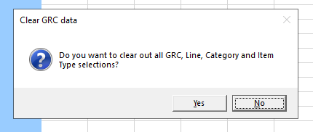

4) On the GRCs tab, select from the dropdowns in columns N,O and P AND populate the GRCs you want in each template (column G). This will determine which template the data is populated to, and the conditional formatting.
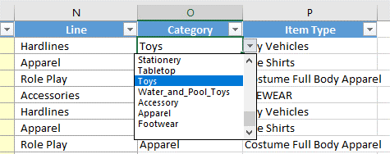

5) Click Create Mainlines Templates to create all four templates with the updated data. The new templates are located here: |  | Q:\DISNEY COLLECTIONS\New Wholesale Attribute Sheets\Current Attribute Templates

 | This step takes 4-8 minutes dependent on the number of GRCs and sizes. Please be patient.

